영수증 붙이는 법
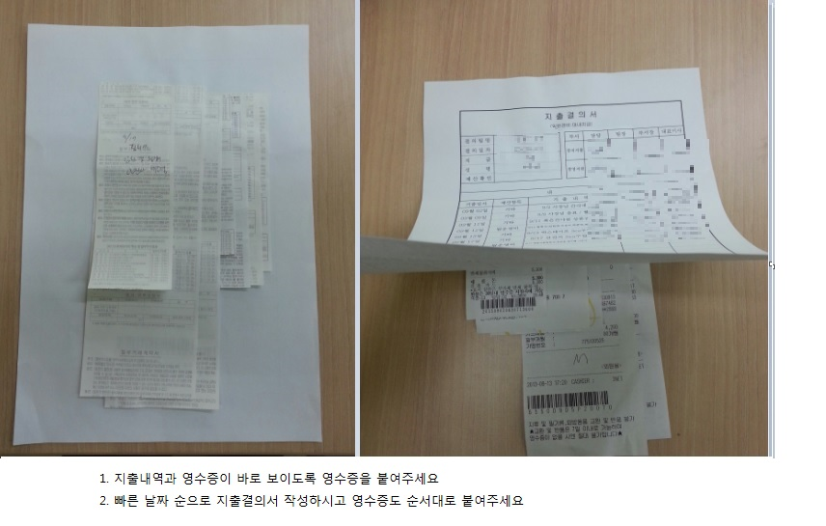

접대비 지출품의서 양식
접대비 지출 품의서
팀 명 |  | 사용부서 | 담 당 | 팀 장 | 부서장 | 대표이사
일 자
성 명
내 역
접대예정일자 | 거 래 처 | 예상금액 |  |  | 목적 및 기대효과
 |  |  |  |  | 참석예상인원 및 효과

합계 |  | -

1.접대비 지출 품의는 반드시 지출전에 결재후 집행하시기 바랍니다
2.1회접대 금액건별 최종결재자
- 10만원 이하는 팀장
- 30만원 이하는 사업부장
- 30만원 초과는 대표이사

절취선

접대비 지출 품의서
팀 명 |  | 사용부서 | 담 당 | 팀 장 | 부서장 | 사 장
일 자
성 명
내 역
접대예정일자 | 거 래 처 | 예상금액 |  |  | 목적 및 기대효과
 |  |  |  |  | 참석예상인원 및 효과

합계 |  | -

